Лист 1
Прайс-лист
МИР ПРЯЖИ

В валюте: руб. (курс 1).
Цены указаны на 07.08.2020

№ | Номенклатура/ Характеристика номенклатуры | Описание | Изображение | Артикул | Цена | Ед. | Остаток | Ссылка на сайт
 | Спицы круговые Nova Metal KnitPro, 100 см, 2.00 мм 10361 | Спицы круговые Nova Metal KnitPro, 100 см, 2.00 мм 10361 | 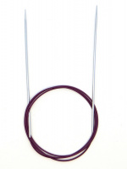 | 10361 | 213.00 |  |  | Изображение
 | Спицы круговые Nova Metal KnitPro, 100 см, 2.00 мм 10361 |  |  |  | 213.00 | шт | 51 | Изображение
 | Спицы круговые Nova Metal KnitPro, 100 см, 2.25 мм 10362 | Спицы круговые Nova Metal KnitPro, 100 см, 2.25 мм 10362 | 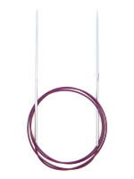 | 10362 | 213.00 |  |  | Изображение
 | Спицы круговые Nova Metal KnitPro, 100 см, 2.25 мм 10362 |  |  |  | 213.00 | шт | 8 | Изображение
 | Спицы круговые Nova Metal KnitPro, 100 см, 2.50 мм 10363 | Спицы круговые Nova Metal KnitPro, 100 см, 2.50 мм 10363 | 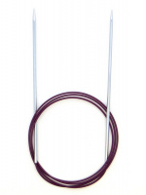 | 10363 | 213.00 |  |  | Изображение
 | Спицы круговые Nova Metal KnitPro, 100 см, 2.50 мм 10363 |  |  |  | 213.00 | шт | 10 | Изображение
 | Спицы круговые Nova Metal KnitPro, 100 см, 2.75 мм 10364 | Спицы круговые Nova Metal KnitPro, 100 см, 2.75 мм 10364 | 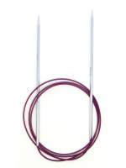 | 10364 | 213.00 |  |  | Изображение
 | Спицы круговые Nova Metal KnitPro, 100 см, 2.75 мм 10364 |  |  |  | 213.00 | шт | 6 | Изображение
 | Спицы круговые Nova Metal KnitPro, 100 см, 3.25 мм 10366 | Спицы круговые Nova Metal KnitPro, 100 см, 3.25 мм 10366 | 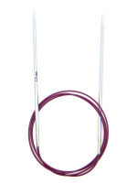 | 10366 | 213.00 |  |  | Изображение
 | Спицы круговые Nova Metal KnitPro, 100 см, 3.25 мм 10366 |  |  |  | 213.00 | шт | 8 | Изображение
 | Спицы круговые Nova Metal KnitPro, 100 см, 3.50 мм 11350 | Спицы круговые Nova Metal KnitPro, 100 см, 3.50 мм 11350 | 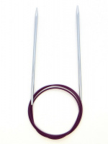 | 11350 | 218.00 |  |  | Изображение
 | Спицы круговые Nova Metal KnitPro, 100 см, 3.50 мм 11350 |  |  |  | 218.00 | шт | 19 | Изображение
 | Спицы круговые Nova Metal KnitPro, 100 см, 3.75 мм 11351 | Спицы круговые Nova Metal KnitPro, 100 см, 3.75 мм 11351 | 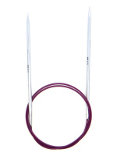 | 11351 | 218.00 |  |  | Изображение
 | Спицы круговые Nova Metal KnitPro, 100 см, 3.75 мм 11351 |  |  |  | 218.00 | шт | 9 | Изображение
 | Спицы круговые Nova Metal KnitPro, 100 см, 4.00 мм 11352 | Спицы круговые Nova Metal KnitPro, 100 см, 4.00 мм 11352 | 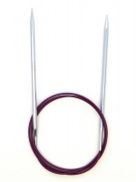 | 11352 | 218.00 |  |  | Изображение
 | Спицы круговые Nova Metal KnitPro, 100 см, 4.00 мм 11352 |  |  |  | 218.00 | шт | 8 | Изображение
 | Спицы круговые Nova Metal KnitPro, 100 см, 4.50 мм 11353 | Спицы круговые Nova Metal KnitPro, 100 см, 4.50 мм 11353 | 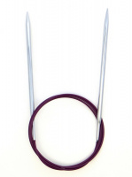 | 11353 | 248.00 |  |  | Изображение
 | Спицы круговые Nova Metal KnitPro, 100 см, 4.50 мм 11353 |  |  |  | 248.00 | шт | 26 | Изображение
 | Спицы круговые Nova Metal KnitPro, 100 см, 5.00 мм 11354 | Спицы круговые Nova Metal KnitPro, 100 см, 5.00 мм 11354 | 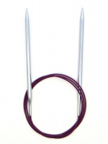 | 11354 | 248.00 |  |  | Изображение
 | Спицы круговые Nova Metal KnitPro, 100 см, 5.00 мм 11354 |  |  |  | 248.00 | шт | 14 | Изображение
 | Спицы круговые Nova Metal KnitPro, 100 см, 5.50 мм 11355 | Спицы круговые Nova Metal KnitPro, 100 см, 5.50 мм 11355 | 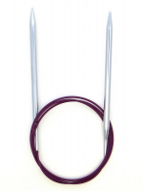 | 11355 | 248.00 |  |  | Изображение
 | Спицы круговые Nova Metal KnitPro, 100 см, 5.50 мм 11355 |  |  |  | 248.00 | шт | 11 | Изображение
 | Спицы круговые Nova Metal KnitPro, 100 см, 6.50 мм 11357 | Спицы круговые Nova Metal KnitPro, 100 см, 6.50 мм 11357 | 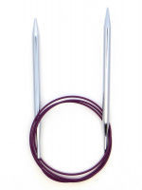 | 11357 | 281.00 |  |  | Изображение
 | Спицы круговые Nova Metal KnitPro, 100 см, 6.50 мм 11357 |  |  |  | 281.00 | шт | 30 | Изображение
 | Спицы круговые Nova Metal KnitPro, 100 см, 7.00 мм 11358 | Спицы круговые Nova Metal KnitPro, 100 см, 7.00 мм 11358 | 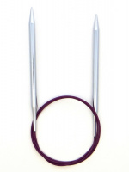 | 11358 | 281.00 |  |  | Изображение
 | Спицы круговые Nova Metal KnitPro, 100 см, 7.00 мм 11358 |  |  |  | 281.00 | шт | 27 | Изображение
 | Спицы круговые Nova Metal KnitPro, 100 см, 8.00 мм 11359 | Спицы круговые Nova Metal KnitPro, 100 см, 8.00 мм 11359 | 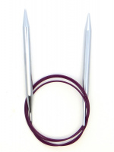 | 11359 | 281.00 |  |  | Изображение
 | Спицы круговые Nova Metal KnitPro, 100 см, 8.00 мм 11359 |  |  |  | 281.00 | шт | 42 | Изображение
 | Спицы круговые Nova Metal KnitPro, 100 см, 9.00 мм 11360 | Спицы круговые Nova Metal KnitPro, 100 см, 9.00 мм 11360 | 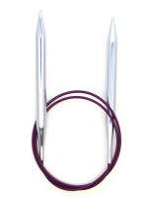 | 11360 | 320.00 |  |  | Изображение
 | Спицы круговые Nova Metal KnitPro, 100 см, 9.00 мм 11360 |  |  |  | 320.00 | шт | 22 | Изображение
 | Спицы круговые Nova Metal KnitPro, 100 см,10.00 мм 11361 | Спицы круговые Nova Metal KnitPro, 100 см,10.00 мм 11361 | 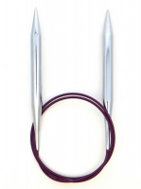 | 11361 | 349.00 |  |  | Изображение
 | Спицы круговые Nova Metal KnitPro, 100 см,10.00 мм 11361 |  |  |  | 349.00 | шт | 22 | Изображение
 | Спицы круговые Nova Metal KnitPro, 100 см,12.00 мм 11362 | Спицы круговые Nova Metal KnitPro, 100 см,12.00 мм 11362 | 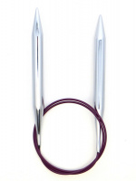 | 11362 | 417.00 |  |  | Изображение
 | Спицы круговые Nova Metal KnitPro, 100 см,12.00 мм 11362 |  |  |  | 417.00 | шт | 11 | Изображение
 | Спицы круговые Nova Metal KnitPro, 120 см, 10.00 мм 11376 | Спицы круговые Nova Metal KnitPro, 120 см, 10.00 мм 11376 |  | 11376 | 349.00 |  |  | Изображение
 | Спицы круговые Nova Metal KnitPro, 120 см, 10.00 мм 11376 |  |  |  | 349.00 | шт | 10 | Изображение
 | Спицы круговые Nova Metal KnitPro, 120 см, 12.00 мм 11377 | Спицы круговые Nova Metal KnitPro, 120 см, 12.00 мм 11377 |  | 11377 | 417.00 |  |  | Изображение
 | Спицы круговые Nova Metal KnitPro, 120 см, 12.00 мм 11377 |  |  |  | 417.00 | шт | 10 | Изображение
 | Спицы круговые Nova Metal KnitPro, 120 см, 2.25 мм 10335 | Спицы круговые Nova Metal KnitPro, 120 см, 2.25 мм 10335 |  | 10335 | 213.00 |  |  | Изображение
 | Спицы круговые Nova Metal KnitPro, 120 см, 2.25 мм 10335 |  |  |  | 213.00 | шт | 9 | Изображение
 | Спицы круговые Nova Metal KnitPro, 120 см, 2.75 мм 10336 | Спицы круговые Nova Metal KnitPro, 120 см, 2.75 мм 10336 |  | 10336 | 213.00 |  |  | Изображение
 | Спицы круговые Nova Metal KnitPro, 120 см, 2.75 мм 10336 |  |  |  | 213.00 | шт | 9 | Изображение
 | Спицы круговые Nova Metal KnitPro, 120 см, 4.00 мм 11367 | Спицы круговые Nova Metal KnitPro, 120 см, 4.00 мм 11367 |  | 11367 | 218.00 |  |  | Изображение
 | Спицы круговые Nova Metal KnitPro, 120 см, 4.00 мм 11367 |  |  |  | 218.00 | шт | 3 | Изображение
 | Спицы круговые Nova Metal KnitPro, 120 см, 5.00 мм 11369 | Спицы круговые Nova Metal KnitPro, 120 см, 5.00 мм 11369 |  | 11369 | 249.00 |  |  | Изображение
 | Спицы круговые Nova Metal KnitPro, 120 см, 5.00 мм 11369 |  |  |  | 249.00 | шт | 13 | Изображение
 | Спицы круговые Nova Metal KnitPro, 120 см, 5.50 мм 11370 | Спицы круговые Nova Metal KnitPro, 120 см, 5.50 мм 11370 |  | 11370 | 249.00 |  |  | Изображение
 | Спицы круговые Nova Metal KnitPro, 120 см, 5.50 мм 11370 |  |  |  | 249.00 | шт | 12 | Изображение
 | Спицы круговые Nova Metal KnitPro, 120 см, 6.00 мм 11371 | Спицы круговые Nova Metal KnitPro, 120 см, 6.00 мм 11371 | 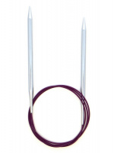 | 11371 | 249.00 |  |  | Изображение
 | Спицы круговые Nova Metal KnitPro, 120 см, 6.00 мм 11371 |  |  |  | 249.00 | шт | 28 | Изображение
 | Спицы круговые Nova Metal KnitPro, 120 см, 6.50 мм 11372 | Спицы круговые Nova Metal KnitPro, 120 см, 6.50 мм 11372 |  | 11372 | 281.00 |  |  | Изображение
 | Спицы круговые Nova Metal KnitPro, 120 см, 6.50 мм 11372 |  |  |  | 281.00 | шт | 18 | Изображение
 | Спицы круговые Nova Metal KnitPro, 120 см, 7.00 мм 11373 | Спицы круговые Nova Metal KnitPro, 120 см, 7.00 мм 11373 |  | 11373 | 281.00 |  |  | Изображение
 | Спицы круговые Nova Metal KnitPro, 120 см, 7.00 мм 11373 |  |  |  | 281.00 | шт | 20 | Изображение
 | Спицы круговые Nova Metal KnitPro, 120 см, 8.00 мм 11374 | Спицы круговые Nova Metal KnitPro, 120 см, 8.00 мм 11374 |  | 11374 | 281.00 |  |  | Изображение
 | Спицы круговые Nova Metal KnitPro, 120 см, 8.00 мм 11374 |  |  |  | 281.00 | шт | 20 | Изображение
 | Спицы круговые Nova Metal KnitPro, 120 см, 9.00 мм 11375 | Спицы круговые Nova Metal KnitPro, 120 см, 9.00 мм 11375 |  | 11375 | 320.00 |  |  | Изображение
 | Спицы круговые Nova Metal KnitPro, 120 см, 9.00 мм 11375 |  |  |  | 320.00 | шт | 20 | Изображение
 | Спицы круговые Nova Metal KnitPro, 25 см, 3.00 мм 10975 | Спицы круговые Nova Metal KnitPro, 25 см, 3.00 мм 10975 | 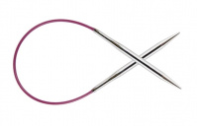 | 10975 | 213.00 |  |  | Изображение
 | Спицы круговые Nova Metal KnitPro, 25 см, 3.00 мм 10975 |  |  |  | 213.00 | шт | 1 | Изображение
 | Спицы круговые Nova Metal KnitPro, 40 см, 2.00 мм 10301 | Спицы круговые Nova Metal KnitPro, 40 см, 2.00 мм 10301 | 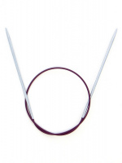 | 10301 | 213.00 |  |  | Изображение
 | Спицы круговые Nova Metal KnitPro, 40 см, 2.00 мм 10301 |  |  |  | 213.00 | шт | 7 | Изображение
 | Спицы круговые Nova Metal KnitPro, 40 см, 2.25 мм 10305 | Спицы круговые Nova Metal KnitPro, 40 см, 2.25 мм 10305 | 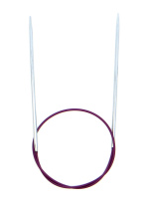 | 10305 | 213.00 |  |  | Изображение
 | Спицы круговые Nova Metal KnitPro, 40 см, 2.25 мм 10305 |  |  |  | 213.00 | шт | 8 | Изображение
 | Спицы круговые Nova Metal KnitPro, 40 см, 2.75 мм 10306 | Спицы круговые Nova Metal KnitPro, 40 см, 2.75 мм 10306 | 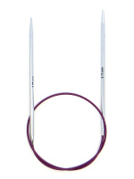 | 10306 | 213.00 |  |  | Изображение
 | Спицы круговые Nova Metal KnitPro, 40 см, 2.75 мм 10306 |  |  |  | 213.00 | шт | 5 | Изображение
 | Спицы круговые Nova Metal KnitPro, 40 см, 3.75 мм 10352 | Спицы круговые Nova Metal KnitPro, 40 см, 3.75 мм 10352 | 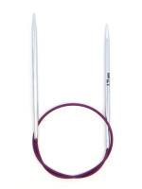 | 10352 | 220.00 |  |  | Изображение
 | Спицы круговые Nova Metal KnitPro, 40 см, 3.75 мм 10352 |  |  |  | 220.00 | шт | 7 | Изображение
 | Спицы круговые Nova Metal KnitPro, 40 см, 5.50 мм 10356 | Спицы круговые Nova Metal KnitPro, 40 см, 5.50 мм 10356 | 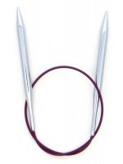 | 10356 | 248.00 |  |  | Изображение
 | Спицы круговые Nova Metal KnitPro, 40 см, 5.50 мм 10356 |  |  |  | 248.00 | шт | 34 | Изображение
 | Спицы круговые Nova Metal KnitPro, 40 см, 6.50 мм 10358 | Спицы круговые Nova Metal KnitPro, 40 см, 6.50 мм 10358 | 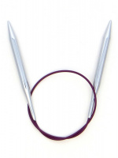 | 10358 | 283.00 |  |  | Изображение
 | Спицы круговые Nova Metal KnitPro, 40 см, 6.50 мм 10358 |  |  |  | 283.00 | шт | 36 | Изображение
 | Спицы круговые Nova Metal KnitPro, 40 см, 7.00 мм 10360 | Спицы круговые Nova Metal KnitPro, 40 см, 7.00 мм 10360 | 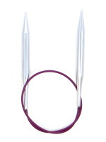 | 10360 | 283.00 |  |  | Изображение
 | Спицы круговые Nova Metal KnitPro, 40 см, 7.00 мм 10360 |  |  |  | 283.00 | шт | 25 | Изображение
 | Спицы круговые Nova Metal KnitPro, 40 см, 8.00 мм 10359 | Спицы круговые Nova Metal KnitPro, 40 см, 8.00 мм 10359 | 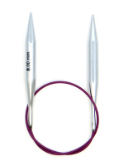 | 10359 | 283.00 |  |  | Изображение
 | Спицы круговые Nova Metal KnitPro, 40 см, 8.00 мм 10359 |  |  |  | 283.00 | шт | 8 | Изображение
 | Спицы круговые Nova Metal KnitPro, 50 см, 2.75 мм 10384 | Спицы круговые Nova Metal KnitPro, 50 см, 2.75 мм 10384 |  | 10384 | 213.00 |  |  | Изображение
 | Спицы круговые Nova Metal KnitPro, 50 см, 2.75 мм 10384 |  |  |  | 213.00 | шт | 8 | Изображение
 | Спицы круговые Nova Metal KnitPro, 50 см, 3.25 мм 10386 | Спицы круговые Nova Metal KnitPro, 50 см, 3.25 мм 10386 | 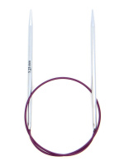 | 10386 | 213.00 |  |  | Изображение
 | Спицы круговые Nova Metal KnitPro, 50 см, 3.25 мм 10386 |  |  |  | 213.00 | шт | 8 | Изображение
 | Спицы круговые Nova Metal KnitPro, 50 см, 3.75 мм 10388 | Спицы круговые Nova Metal KnitPro, 50 см, 3.75 мм 10388 |  | 10388 | 220.00 |  |  | Изображение
 | Спицы круговые Nova Metal KnitPro, 50 см, 3.75 мм 10388 |  |  |  | 220.00 | шт | 8 | Изображение
 | Спицы круговые Nova Metal KnitPro, 50 см, 4.50 мм 10390 | Спицы круговые Nova Metal KnitPro, 50 см, 4.50 мм 10390 | 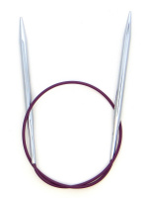 | 10390 | 248.00 |  |  | Изображение
 | Спицы круговые Nova Metal KnitPro, 50 см, 4.50 мм 10390 |  |  |  | 248.00 | шт | 20 | Изображение
 | Спицы круговые Nova Metal KnitPro, 50 см, 5.00 мм 10391 | Спицы круговые Nova Metal KnitPro, 50 см, 5.00 мм 10391 | 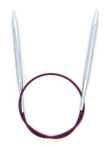 | 10391 | 248.00 |  |  | Изображение
 | Спицы круговые Nova Metal KnitPro, 50 см, 5.00 мм 10391 |  |  |  | 248.00 | шт | 20 | Изображение
 | Спицы круговые Nova Metal KnitPro, 50 см, 5.50 мм 10392 | Спицы круговые Nova Metal KnitPro, 50 см, 5.50 мм 10392 | 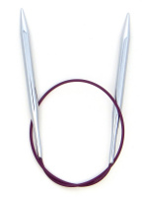 | 10392 | 248.00 |  |  | Изображение
 | Спицы круговые Nova Metal KnitPro, 50 см, 5.50 мм 10392 |  |  |  | 248.00 | шт | 30 | Изображение
 | Спицы круговые Nova Metal KnitPro, 50 см, 6.00 мм 10393 | Спицы круговые Nova Metal KnitPro, 50 см, 6.00 мм 10393 | 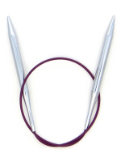 | 10393 | 248.00 |  |  | Изображение
 | Спицы круговые Nova Metal KnitPro, 50 см, 6.00 мм 10393 |  |  |  | 248.00 | шт | 30 | Изображение
 | Спицы круговые Nova Metal KnitPro, 50 см, 6.50 мм 10394 | Спицы круговые Nova Metal KnitPro, 50 см, 6.50 мм 10394 | 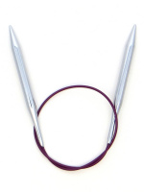 | 10394 | 283.00 |  |  | Изображение
 | Спицы круговые Nova Metal KnitPro, 50 см, 6.50 мм 10394 |  |  |  | 283.00 | шт | 30 | Изображение
 | Спицы круговые Nova Metal KnitPro, 50 см, 7.00 мм 10395 | Спицы круговые Nova Metal KnitPro, 50 см, 7.00 мм 10395 |  | 10395 | 283.00 |  |  | Изображение
 | Спицы круговые Nova Metal KnitPro, 50 см, 7.00 мм 10395 |  |  |  | 283.00 | шт | 20 | Изображение
 | Спицы круговые Nova Metal KnitPro, 50 см, 8.00 мм 10396 | Спицы круговые Nova Metal KnitPro, 50 см, 8.00 мм 10396 |  | 10396 | 283.00 |  |  | Изображение
 | Спицы круговые Nova Metal KnitPro, 50 см, 8.00 мм 10396 |  |  |  | 283.00 | шт | 20 | Изображение
 | Спицы круговые Nova Metal KnitPro, 50 см, 9.00 мм 10397 | Спицы круговые Nova Metal KnitPro, 50 см, 9.00 мм 10397 | 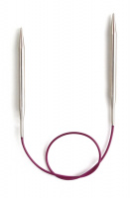 | 10397 | 320.00 |  |  | Изображение
 | Спицы круговые Nova Metal KnitPro, 50 см, 9.00 мм 10397 |  |  |  | 320.00 | шт | 30 | Изображение
 | Спицы круговые Nova Metal KnitPro, 50 см,10.00 мм 10398 | Спицы круговые Nova Metal KnitPro, 50 см,10.00 мм 10398 |  | 10398 | 352.00 |  |  | Изображение
 | Спицы круговые Nova Metal KnitPro, 50 см,10.00 мм 10398 |  |  |  | 352.00 | шт | 30 | Изображение
 | Спицы круговые Nova Metal KnitPro, 50 см,12.00 мм 10399 | Спицы круговые Nova Metal KnitPro, 50 см,12.00 мм 10399 |  | 10399 | 420.00 |  |  | Изображение
 | Спицы круговые Nova Metal KnitPro, 50 см,12.00 мм 10399 |  |  |  | 420.00 | шт | 30 | Изображение
 | Спицы круговые Nova Metal KnitPro, 60 см, 2.25 мм 10315 | Спицы круговые Nova Metal KnitPro, 60 см, 2.25 мм 10315 |  | 10315 | 213.00 |  |  | Изображение
 | Спицы круговые Nova Metal KnitPro, 60 см, 2.25 мм 10315 |  |  |  | 213.00 | шт | 8 | Изображение
 | Спицы круговые Nova Metal KnitPro, 60 см, 2.75 мм 10316 | Спицы круговые Nova Metal KnitPro, 60 см, 2.75 мм 10316 |  | 10316 | 213.00 |  |  | Изображение
 | Спицы круговые Nova Metal KnitPro, 60 см, 2.75 мм 10316 |  |  |  | 213.00 | шт | 8 | Изображение
 | Спицы круговые Nova Metal KnitPro, 60 см, 3.25 мм 10314 | Спицы круговые Nova Metal KnitPro, 60 см, 3.25 мм 10314 |  | 10314 | 213.00 |  |  | Изображение
 | Спицы круговые Nova Metal KnitPro, 60 см, 3.25 мм 10314 |  |  |  | 213.00 | шт | 9 | Изображение
 | Спицы круговые Nova Metal KnitPro, 60 см, 3.75 мм 11311 | Спицы круговые Nova Metal KnitPro, 60 см, 3.75 мм 11311 |  | 11311 | 220.00 |  |  | Изображение
 | Спицы круговые Nova Metal KnitPro, 60 см, 3.75 мм 11311 |  |  |  | 220.00 | шт | 9 | Изображение
 | Спицы круговые Nova Metal KnitPro, 60 см, 4.50 мм 11323 | Спицы круговые Nova Metal KnitPro, 60 см, 4.50 мм 11323 | 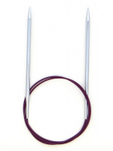 | 11323 | 258.00 |  |  | Изображение
 | Спицы круговые Nova Metal KnitPro, 60 см, 4.50 мм 11323 |  |  |  | 258.00 | шт | 20 | Изображение
 | Спицы круговые Nova Metal KnitPro, 60 см, 5.00 мм 11324 | Спицы круговые Nova Metal KnitPro, 60 см, 5.00 мм 11324 | 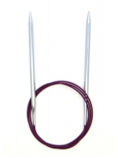 | 11324 | 258.00 |  |  | Изображение
 | Спицы круговые Nova Metal KnitPro, 60 см, 5.00 мм 11324 |  |  |  | 258.00 | шт | 19 | Изображение
 | Спицы круговые Nova Metal KnitPro, 60 см, 5.50 мм 11325 | Спицы круговые Nova Metal KnitPro, 60 см, 5.50 мм 11325 |  | 11325 | 258.00 |  |  | Изображение
 | Спицы круговые Nova Metal KnitPro, 60 см, 5.50 мм 11325 |  |  |  | 258.00 | шт | 40 | Изображение
 | Спицы круговые Nova Metal KnitPro, 60 см, 6.00 мм 11326 | Спицы круговые Nova Metal KnitPro, 60 см, 6.00 мм 11326 |  | 11326 | 258.00 |  |  | Изображение
 | Спицы круговые Nova Metal KnitPro, 60 см, 6.00 мм 11326 |  |  |  | 258.00 | шт | 40 | Изображение
 | Спицы круговые Nova Metal KnitPro, 60 см, 6.50 мм 11327 | Спицы круговые Nova Metal KnitPro, 60 см, 6.50 мм 11327 | 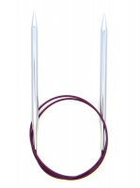 | 11327 | 284.00 |  |  | Изображение
 | Спицы круговые Nova Metal KnitPro, 60 см, 6.50 мм 11327 |  |  |  | 284.00 | шт | 30 | Изображение
 | Спицы круговые Nova Metal KnitPro, 60 см, 7.00 мм 11328 | Спицы круговые Nova Metal KnitPro, 60 см, 7.00 мм 11328 | 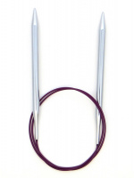 | 11328 | 284.00 |  |  | Изображение
 | Спицы круговые Nova Metal KnitPro, 60 см, 7.00 мм 11328 |  |  |  | 284.00 | шт | 30 | Изображение
 | Спицы круговые Nova Metal KnitPro, 60 см, 8.00 мм 11329 | Спицы круговые Nova Metal KnitPro, 60 см, 8.00 мм 11329 |  | 11329 | 284.00 |  |  | Изображение
 | Спицы круговые Nova Metal KnitPro, 60 см, 8.00 мм 11329 |  |  |  | 284.00 | шт | 30 | Изображение
 | Спицы круговые Nova Metal KnitPro, 60 см, 9.00 мм 11330 | Спицы круговые Nova Metal KnitPro, 60 см, 9.00 мм 11330 |  | 11330 | 350.00 |  |  | Изображение
 | Спицы круговые Nova Metal KnitPro, 60 см, 9.00 мм 11330 |  |  |  | 350.00 | шт | 20 | Изображение
 | Спицы круговые Nova Metal KnitPro, 60 см,10.00 мм 11331 | Спицы круговые Nova Metal KnitPro, 60 см,10.00 мм 11331 |  | 11331 | 358.00 |  |  | Изображение
 | Спицы круговые Nova Metal KnitPro, 60 см,10.00 мм 11331 |  |  |  | 358.00 | шт | 20 | Изображение
 | Спицы круговые Nova Metal KnitPro, 60 см,12.00 мм 11332 | Спицы круговые Nova Metal KnitPro, 60 см,12.00 мм 11332 |  | 11332 | 425.00 |  |  | Изображение
 | Спицы круговые Nova Metal KnitPro, 60 см,12.00 мм 11332 |  |  |  | 425.00 | шт | 20 | Изображение
 | Спицы круговые Nova Metal KnitPro, 80 см, 2.00 мм 10321 | Спицы круговые Nova Metal KnitPro, 80 см, 2.00 мм 10321 | 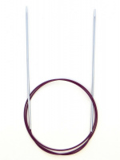 | 10321 | 213.00 |  |  | Изображение
 | Спицы круговые Nova Metal KnitPro, 80 см, 2.00 мм 10321 |  |  |  | 213.00 | шт | 27 | Изображение
 | Спицы круговые Nova Metal KnitPro, 80 см, 2.25 мм 10325 | Спицы круговые Nova Metal KnitPro, 80 см, 2.25 мм 10325 |  | 10325 | 213.00 |  |  | Изображение
 | Спицы круговые Nova Metal KnitPro, 80 см, 2.25 мм 10325 |  |  |  | 213.00 | шт | 5 | Изображение
 | Спицы круговые Nova Metal KnitPro, 80 см, 2.75 мм 10326 | Спицы круговые Nova Metal KnitPro, 80 см, 2.75 мм 10326 |  | 10326 | 213.00 |  |  | Изображение
 | Спицы круговые Nova Metal KnitPro, 80 см, 2.75 мм 10326 |  |  |  | 213.00 | шт | 6 | Изображение
 | Спицы круговые Nova Metal KnitPro, 80 см, 3.25 мм 10324 | Спицы круговые Nova Metal KnitPro, 80 см, 3.25 мм 10324 |  | 10324 | 213.00 |  |  | Изображение
 | Спицы круговые Nova Metal KnitPro, 80 см, 3.25 мм 10324 |  |  |  | 213.00 | шт | 2 | Изображение
 | Спицы круговые Nova Metal KnitPro, 80 см, 3.75 мм 11336 | Спицы круговые Nova Metal KnitPro, 80 см, 3.75 мм 11336 |  | 11336 | 220.00 |  |  | Изображение
 | Спицы круговые Nova Metal KnitPro, 80 см, 3.75 мм 11336 |  |  |  | 220.00 | шт | 7 | Изображение
 | Спицы круговые Nova Metal KnitPro, 80 см, 4.50 мм 11338 | Спицы круговые Nova Metal KnitPro, 80 см, 4.50 мм 11338 |  | 11338 | 249.00 |  |  | Изображение
 | Спицы круговые Nova Metal KnitPro, 80 см, 4.50 мм 11338 |  |  |  | 249.00 | шт | 8 | Изображение
 | Спицы круговые Nova Metal KnitPro, 80 см, 6.5 мм 11342 | Спицы круговые Nova Metal KnitPro, 80 см, 6.5 мм 11342 |  | 11342 | 249.00 |  |  | Изображение
 | Спицы круговые Nova Metal KnitPro, 80 см, 6.5 мм 11342 |  |  |  | 249.00 | шт | 13 | Изображение
 | Спицы круговые Nova Metal KnitPro, 80 см, 7.00 мм 11343 | Спицы круговые Nova Metal KnitPro, 80 см, 7.00 мм 11343 |  | 11343 | 281.00 |  |  | Изображение
 | Спицы круговые Nova Metal KnitPro, 80 см, 7.00 мм 11343 |  |  |  | 281.00 | шт | 26 | Изображение
 | Спицы круговые Nova Metal KnitPro, 80 см, 9,0. мм 11345 | Спицы круговые Nova Metal KnitPro, 80 см, 9,0. мм 11345 |  | 11345 | 322.00 |  |  | Изображение
 | Спицы круговые Nova Metal KnitPro, 80 см, 9,0. мм 11345 |  |  |  | 322.00 | шт | 8 | Изображение
 | Спицы круговые Nova Metal KnitPro, 80 см,10.00 мм 11346 | Спицы круговые Nova Metal KnitPro, 80 см,10.00 мм 11346 |  | 11346 | 352.00 |  |  | Изображение
 | Спицы круговые Nova Metal KnitPro, 80 см,10.00 мм 11346 |  |  |  | 352.00 | шт | 28 | Изображение
 | Спицы круговые Nova Metal KnitPro, 80 см,12.00 мм 11347 | Спицы круговые Nova Metal KnitPro, 80 см,12.00 мм 11347 |  | 11347 | 417.00 |  |  | Изображение
 | Спицы круговые Nova Metal KnitPro, 80 см,12.00 мм 11347 |  |  |  | 417.00 | шт | 27 | Изображение
 | Спицы круговые Nova Metal KnitPro, 80 см. 5,0мм 11339 | Спицы круговые Nova Metal KnitPro, 80 см. 5,0мм 11339 | 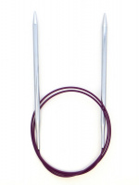 | 11339 | 249.00 |  |  | Изображение
 | Спицы круговые Nova Metal KnitPro, 80 см. 5,0мм 11339 |  |  |  | 249.00 | шт | 4 | Изображение
 | Спицы круговые Nova Metal KnitPro, 80 см. 5.50мм 11340 | Спицы круговые Nova Metal KnitPro, 80 см. 5.50мм 11340 | 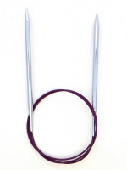 | 11340 | 249.00 |  |  | Изображение
 | Спицы круговые Nova Metal KnitPro, 80 см. 5.50мм 11340 |  |  |  | 249.00 | шт | 3 | Изображение
 | Спицы круговые Nova Metal KnitPro. 80 см, 6,0мм 11341 | Спицы круговые Nova Metal KnitPro. 80 см, 6,0мм 11341 | 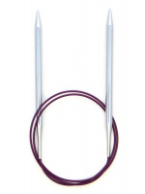 | 11341 | 249.00 |  |  | Изображение
 | Спицы круговые Nova Metal KnitPro. 80 см, 6,0мм 11341 |  |  |  | 249.00 | шт | 3 | Изображение
 | Спицы носочные "Nova Metal" KnitPro, 20см, 2,50мм 10117 | Спицы носочные "Nova Metal" KnitPro, 20см, 2,50мм 10117 |  | 10117 | 332.00 |  |  | Изображение
 | Спицы носочные "Nova Metal" KnitPro, 20см, 2,50мм 10117 |  |  |  | 332.00 | шт | 2 | Изображение
 | Спицы носочные "Nova Metal" KnitPro, 20см, 3,00мм 10119 | Спицы носочные "Nova Metal" KnitPro, 20см, 3,00мм 10119 |  | 10119 | 332.00 |  |  | Изображение
 | Спицы носочные "Nova Metal" KnitPro, 20см, 3,00мм 10119 |  |  |  | 332.00 | шт | 7 | Изображение
 | Спицы носочные "Nova Metal" KnitPro, 20см, 3,50мм 10107 | Спицы носочные "Nova Metal" KnitPro, 20см, 3,50мм 10107 |  | 10107 | 332.00 |  |  | Изображение
 | Спицы носочные "Nova Metal" KnitPro, 20см, 3,50мм 10107 |  |  |  | 332.00 | шт | 13 | Изображение
 | Спицы носочные "Nova Metal" KnitPro, 20см, 4,00мм 10109 | Спицы носочные "Nova Metal" KnitPro, 20см, 4,00мм 10109 |  | 10109 | 332.00 |  |  | Изображение
 | Спицы носочные "Nova Metal" KnitPro, 20см, 4,00мм 10109 |  |  |  | 332.00 | шт | 19 | Изображение
 | Спицы носочные "Nova Metal" KnitPro, 20см, 4,50мм 10110 | Спицы носочные "Nova Metal" KnitPro, 20см, 4,50мм 10110 |  | 10110 | 332.00 |  |  | Изображение
 | Спицы носочные "Nova Metal" KnitPro, 20см, 4,50мм 10110 |  |  |  | 332.00 | шт | 15 | Изображение
 | Спицы носочные "Nova Metal" KnitPro, 20см, 5,00мм 10111 | Спицы носочные "Nova Metal" KnitPro, 20см, 5,00мм 10111 | 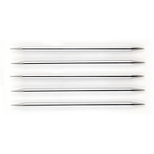 | 10111 | 383.00 |  |  | Изображение
 | Спицы носочные "Nova Metal" KnitPro, 20см, 5,00мм 10111 |  |  |  | 383.00 | шт | 20 | Изображение
 | Спицы носочные "Nova Metal" KnitPro, 20см, 5,50мм 10112 | Спицы носочные "Nova Metal" KnitPro, 20см, 5,50мм 10112 |  | 10112 | 383.00 |  |  | Изображение
 | Спицы носочные "Nova Metal" KnitPro, 20см, 5,50мм 10112 |  |  |  | 383.00 | шт | 20 | Изображение
 | Спицы носочные "Nova Metal" KnitPro, 20см, 6,50мм 10114 | Спицы носочные "Nova Metal" KnitPro, 20см, 6,50мм 10114 |  | 10114 | 426.00 |  |  | Изображение
 | Спицы носочные "Nova Metal" KnitPro, 20см, 6,50мм 10114 |  |  |  | 426.00 | шт | 20 | Изображение
 | Спицы носочные "Nova Metal" KnitPro, 20см, 6.00мм 10113 | Спицы носочные "Nova Metal" KnitPro, 20см, 6.00мм 10113 |  | 10113 | 383.00 |  |  | Изображение
 | Спицы носочные "Nova Metal" KnitPro, 20см, 6.00мм 10113 |  |  |  | 383.00 | шт | 20 | Изображение
 | Спицы носочные "Nova Metal" KnitPro, 20см, 7,00мм 10115 | Спицы носочные "Nova Metal" KnitPro, 20см, 7,00мм 10115 |  | 10115 | 426.00 |  |  | Изображение
 | Спицы носочные "Nova Metal" KnitPro, 20см, 7,00мм 10115 |  |  |  | 426.00 | шт | 20 | Изображение
 | Спицы носочные "Nova Metal" KnitPro, 20см, 8,00мм 10116 | Спицы носочные "Nova Metal" KnitPro, 20см, 8,00мм 10116 |  | 10116 | 426.00 |  |  | Изображение
 | Спицы носочные "Nova Metal" KnitPro, 20см, 8,00мм 10116 |  |  |  | 426.00 | шт | 20 | Изображение
 | Спицы съемные для длины тросика 28-126 см Nova Metal KnitPro, 3.75 мм 10412 | Спицы съемные для длины тросика 28-126 см Nova Metal KnitPro, 3.75 мм 10412 |  | 10412 | 213.00 |  |  | Изображение
 | Спицы съемные для длины тросика 28-126 см Nova Metal KnitPro, 3.75 мм 10412 |  |  |  | 213.00 | шт | 5 | Изображение

